Sheet1
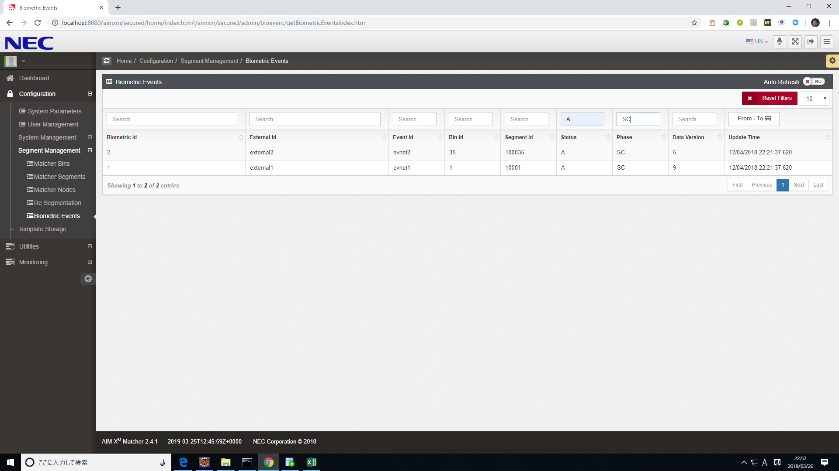
フィルター前：
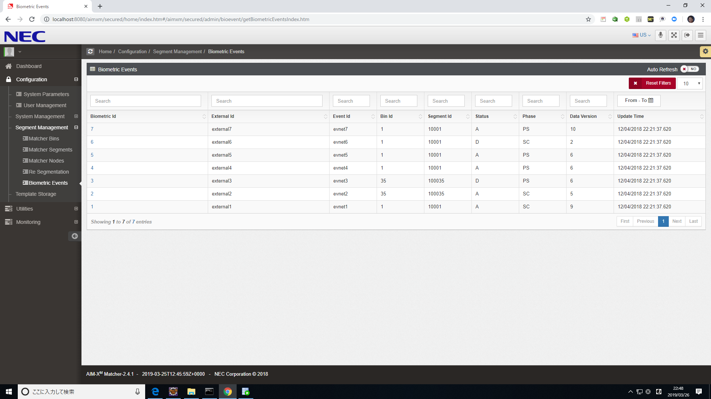

Statusでフィルター前：

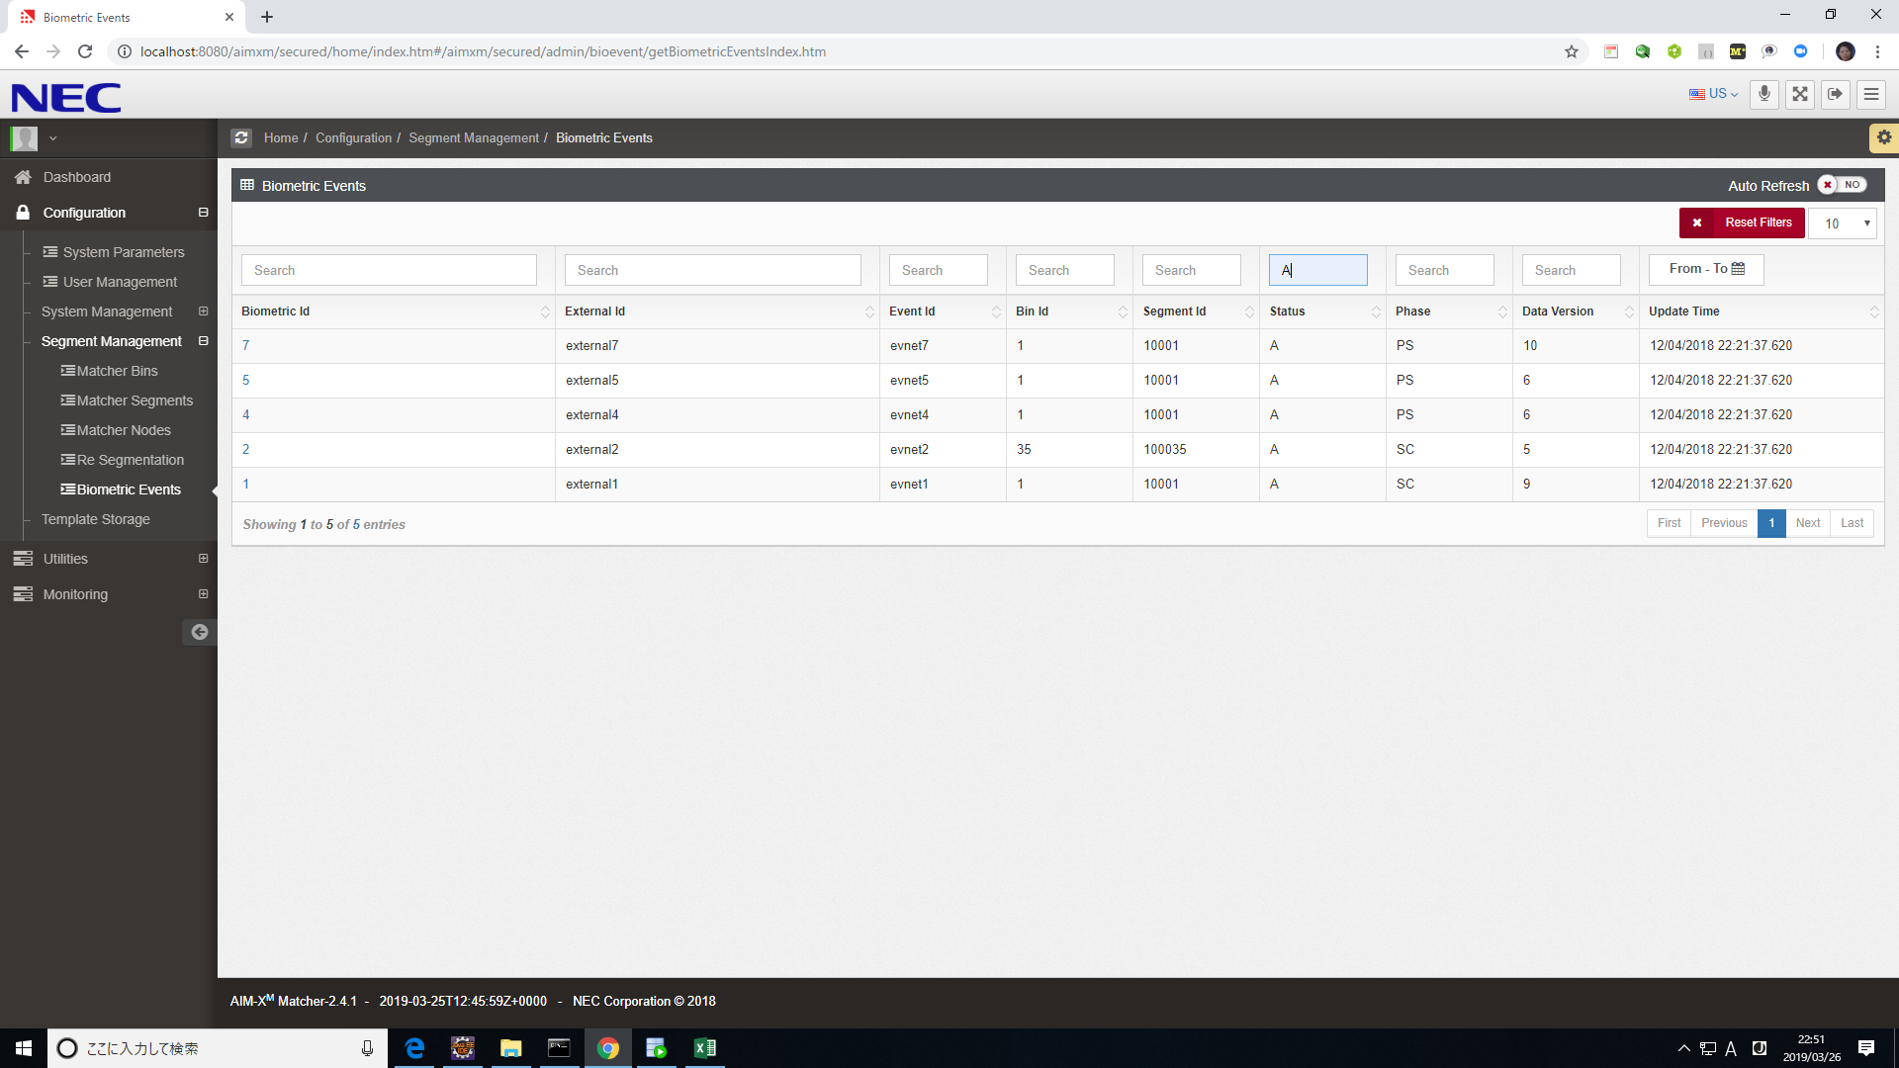

Statusでフィルター後、さらにPhaseでフィルタ

Sheet2


